工作表1
 | 年度 | 起訖期間 | 債務未償餘額實際數(億元) | 今年-去年 | 小計 | 總收入 | 總支出 | 舉債金額 | 還本金額 | 參考資料 | 參考資料
黃大洲 | 82 | 81.7.1~82.6.30 | 1,068.70
 | 83 | 82.7.1~83.6.30 | 1,116.60
陳水扁 | 84 | 83.7.1~84.6.30 | 1,033.40 | -35.3
 | 85 | 84.7.1~85.6.30 | 1,294.50 | 261.1
 | 86 | 85.7.1~86.6.30 | 1,299.40 | 4.9 |  |  |  |  |  | Q1 | 中位數 | 最大值 | 1,033.40 | -35.3
 | 87 | 86.7.1~87.6.30 | 1,082.60 | -216.8 |  |  |  |  |  | -86.9 | -30.65 | 261.1 | 1,294.50 | 261.1
 |  | 卸任-上任 | 49.2 | 平均還債斜率 | 15.25 |  |  |  |  | 最小值 | Q3 | 標準差 | 1,299.40 | 4.9
馬英九 | 88 | 87.7.1~88.6.30 | 1,099.60 | 17 |  |  |  |  |  | -216.8 | 53.35 | 132.4514086 | 1,082.60 | -216.8
 | 89 | 88.7.1~89.12.31 | 1,135.30 | 35.7 |  |  |  |  |  |  |  |  | 1,099.60 | 17
 | 90 | 90.1.1~90.12.31 | 1,241.60 | 106.3 |  |  |  | 203 | 97 |  |  |  | 1,135.30 | 35.7
 | 91 | 91.1.1~91.12.31 | 1,418.40 | 176.8 |  |  |  | 227 | 50 |  |  |  | 1,241.60 | 106.3
 |  | 卸任-上任 | 318.8 | 平均還債斜率 | 106.27 |  |  |  |  |  |  |  | 1,418.40 | 176.8
馬英九 | 92 | 92.1.1~92.12.31 | 1,553.70 | 135.3 |  |  |  | 187 | 51 |  |  |  | 1,553.70 | 135.3
 | 93 | 93.1.1~93.12.31 | 1,805.20 | 251.5 |  |  |  | 306 | 55 |  |  |  | 1,805.20 | 251.5
 | 94 | 94.1.1~94.12.31 | 1,753.50 | -51.7 |  | 1581.5 | 1420.39 | 0 | 52 |  |  |  | 1,753.50 | -51.7
 | 95 | 95.1.1~95.12.31 | 1,698.70 | -54.8 |  | 1532.14 | 1411.45 | 1 | 56 |  |  |  | 1,698.70 | -54.8
 |  | 卸任-上任 | 145 | 平均還債斜率 | 38.33 |  |  |  |  |  |  |  | 1,619.50 | -79.2
郝龍斌 | 96 | 96.1.1~96.12.31 | 1,619.50 | -79.2 |  | 1617.96 | 1523.17 | 58 | 137 |  |  |  | 1,553.50 | -66
 | 97 | 97.1.1~97.12.31 | 1,553.50 | -66 |  | 1571.68 | 1548 | 0 | 66 |  |  |  | 1,487.50 | -66
 | 98 | 98.1.1~98.12.31 | 1,487.50 | -66 |  | 1621.23 | 1621.23 | 0 | 66 |  |  |  | 1,461.50 | -26
 | 99 | 99.1.1~99.12.31 | 1,461.50 | -26 |  | 1690.71 | 1688.79 | 40 | 66 |  |  |  | 1,665.50 | 204
 |  | 卸任-上任 | -158 | 平均還債斜率 | -54 |  |  |  |  |  |  |  | 1,641.70 | -23.8
郝龍斌 | 100 | 100.1.1~100.12.31 | 1,665.50 | 204 |  | 1797.62 | 1796.32 | 270 | 66 |  |  |  | 1,630.70 | -11
 | 101 | 101.1.1~101.12.31 | 1,641.70 | -23.8 |  | 1826.75 | 1826.75 | 42 | 66 |  |  |  | 1,468.70 | -162
 | 102 | 102.1.1~102.12.31 | 1,630.70 | -11 |  | 1762.69 | 1761.8 | 55 | 66 |  |  |  | 1,302.70 | -166
 | 103 | 103.1.1~103.12.31 | 1,468.70 | -162 |  | 1887.24 | 1847.04 | 20 | 182 |  |  |  | 1,168.00 | -134.7
 |  | 卸任-上任 | -196.8 | 平均還債斜率 | -60.14 |  |  |  |  |  |  |  | 1,048.00 | -120
柯文哲 | 104 | 104.1.1~ 104.12.31 | 1,302.70 | -166 |  | 1843.48 | 1727.88 | 30 | 196 |  |  |  | 938 | -110
 | 105 | 105.1.1~ 105.12.31 | 1,168.00 | -134.7 |  | 1799.12 | 1702.78 | 10 | 144.67
 | 106 | 106.1.1~ 106.12.31 | 1,048.00 | -120 |  | 1756.29 | 1738.56 | 0 | 120
 | 107 | 107.1.1~ 107.11.30 | 938 | -110 |  | - | - | 0 | 110
 |  | 卸任-上任 | -364.7 | 平均還債斜率 | -121.41
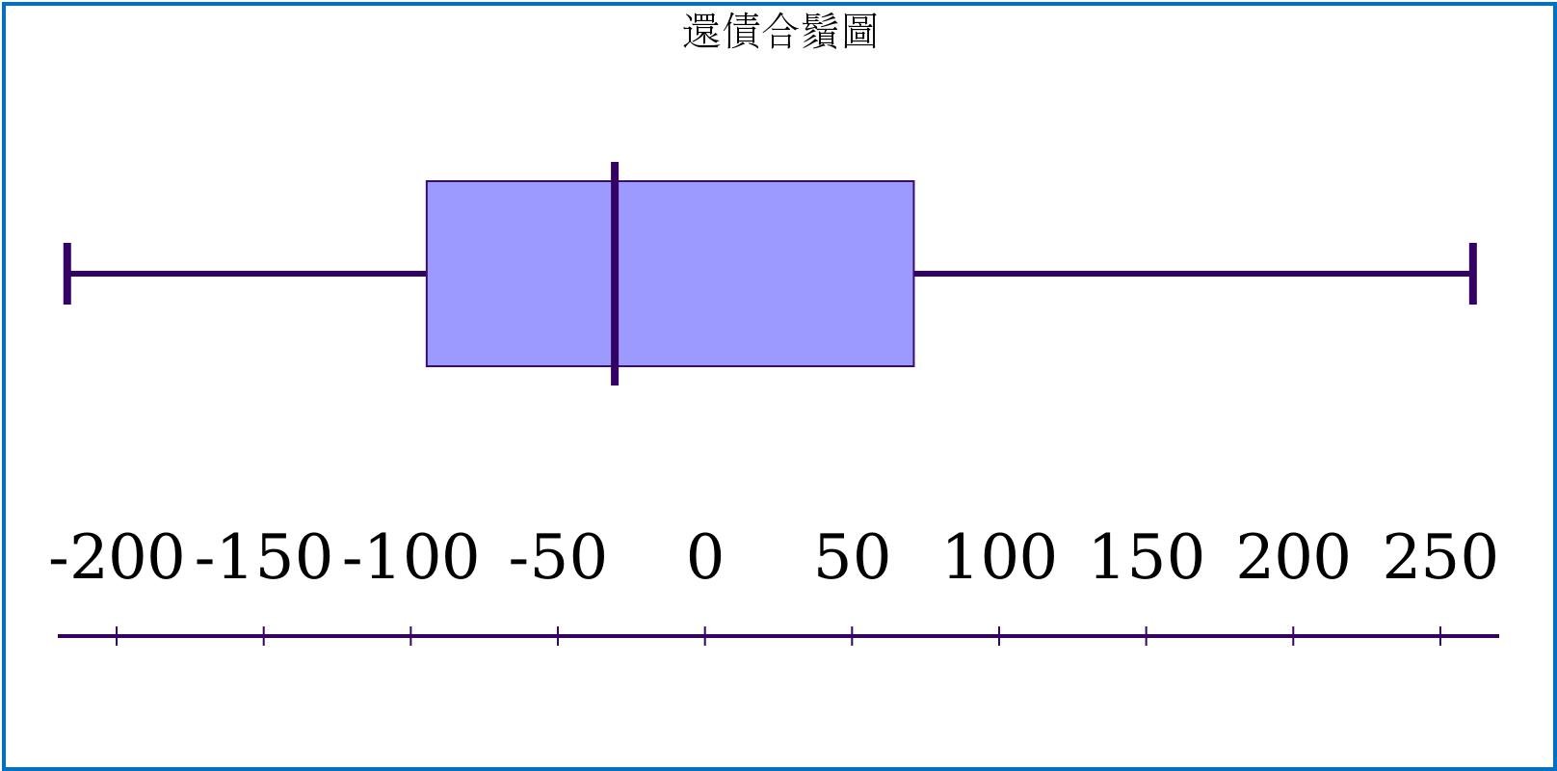
當期債務
84 | 1,033.40
85 | 1,294.50
86 | 1,299.40
87 | 1,082.60
88 | 1,099.60
89 | 1,135.30
90 | 1,241.60
91 | 1,418.40
92 | 1,553.70
93 | 1,805.20
94 | 1,753.50
95 | 1,698.70
96 | 1,619.50
97 | 1,553.50
98 | 1,487.50
99 | 1,461.50
100 | 1,665.50
101 | 1,641.70
102 | 1,630.70
103 | 1,468.70
104 | 1,302.70
105 | 1,168.00
106 | 1,048.00
107 | 938.00

問題：用數據與合鬚圖來分析各任期債務狀況 回答： 第一任(84~87)：這一任期兩筆數據包辦最大及最小值，也都超過離群值另外兩筆交錯並一正一負，比較無邏輯參考 第二任(88~91)：這一任以106.27的斜率穩定成長，且在後兩年超過Q3值，可以發現這段時期在財務上有目的且穩定性的規畫，可能是城市快速發展階段 第三任(92~95)：前兩年依舊以106.27的斜率成長，可以看到這段發展期持續了6年之久，後兩年维持在Q1到中位數之間的還債 第四任(96~99)：可以發現這4年都維持在Q1到中位數之間穩定還債，在財務上看的到有規劃性的在還債這計畫上 第五任(100~103)：第一年突然增加了204億債務，第四年又一次減少162億，可能在第一年的時候一次把4年的計畫都納入 第六任(104~107)：4年都以-121.41的斜率與大於Q1穩定下降，可以看到這任市長非常積極在歸還債務上
問題：呈上題，請仔析比較有意義的數據上背後實際收入支出狀況 回答： 從第二任到第三任那高斜率的成長來看，90~93年舉債額度平均在200億以上，跟其他時期來看的確符合高度成長狀態。但還本金額都維持在50億左右，感覺是每年固定撥的額度，並沒有積極在規劃後續還債的計。 而第四任的穩定還債規劃來看，雖然舉債都小於還債上，但可以發現97~102年來看都是固定在66億感覺也是在編列預算的時候本來就有的還債額度，除了第一年與第五任最後一年都超過100億的還債金額之外，雖然第五任最後一年還債金額高達182億，但第一年也舉債了270，整體看起來第五任幾乎是打平的狀態，因此此兩任市長並沒有積極還債的動作 第六任可以看到雖然以及高的斜率來還債，但從總收入與總支出來看並沒有高於或低於其他任，而且他幾乎無舉債，可以發現此任市長非常積極在還債規劃與執行上
問題：前陣子有新聞表示柳是有史以來還債速度最快的市長，造成市民爭論不休，請用此數據來分析這篇報導是否正確 回答：從圖形來看93~99年也呈現負斜率狀況平均斜率為-61.01（馬英九後期3年+郝龍斌前期4年）102~107年則平均斜率為-138（郝龍斌後期2年+柯文哲前期4年），明顯為後者還債比較高。郝龍斌在任期最後一年雖然還了約160億債務平均斜率來到-162但4年平均斜率只有-60.14，而柯文哲4年下每年還債斜率都保持在-100以上4年平均斜率也都保持在121.41就數據上來說，此篇新聞報導具有相當可信度。

問題：常常有人說選舉前，路都平了、房子都蓋好了，請問從數據來看是否符合這種 峰終定律（Peak-End Rule）? 回答：如果以各任(最後一年-前一年)來看，並沒有明顯的峰終定律，但如果以人為任期的話，可以發現陳水扁(87年)-216.8、馬英九(95年)-54.8、郝龍斌(103年)-162、柯文哲(未完)，都比他們自己前幾年還債金額都有明顯的增加，且實際收入-支出並沒有特別變化，因此可以合理看出在每位市長最後一年都有峰終定律的表現。

